Sheet1
 |  | Codorniz recheada com batata assada e repolho suado
 |  | Categoria: |  |  | Tipo: |  |  | Nº Pax: | 2
 |  | Peso Total: |  | Tempo Preparação |  |  | Tempo Confeção
 |  | Nota:
Qtdade | Uni/Kg/Lt | produto |  |  |  |  | Custo Unt | Custo Total | Obs
0.2 | kg | Codorniz |  |  |  |  | € 9.02 | € 1.80
0.05 | kg | Pinhão |  |  |  |  | € 59.80 | € 2.99
0.15 | kg | Cebola |  |  |  |  | € 1.79 | € 0.27
0.044 | kg | Alho |  |  |  |  | € 4.98 | € 0.22
0.6 | kg | Batata para assar |  |  |  |  | € 1.26 | € 0.76
0.01 | kg | Tomilho |  |  |  |  | € 74.50 | € 0.75
0.01 | kg | Salsa |  |  |  |  | € 17.80 | € 0.18
0.4 | kg | Repolho |  |  |  |  | € 1.49 | € 0.60
0.3 | kg | Cenoura |  |  |  |  | € 1.39 | € 0.42
0.02 | kg | Pimenta |  |  |  |  | € 16.46 | € 0.33
0.1 | kg | Salsa |  |  |  |  | € 17.80 | € 1.78
0.05 | kg | Azeite |  |  |  |  | € 5.59 | € 0.28
Métodos de Preparação e Confecção
N.º | Acção |  | Produto |  | Tempo | Temp. ºC | Observações
1 | Desossar |  | Codorniz |  |  |  | Reservar as patas, asas e pescoços
2 | Fazer caldo |  | Cascas, aparas da codorniz, temperos e ramo de cheiros |  |  |  | Deixar cozinhar bem para absorver sabor
3 | Coar |  | Caldo |  |  |  | Reservar apenas as aparas da codorniz
4 | Preparar recheio |  | Cebola, alho, cenoura, carne das aparas e pinhão |  |  |  | Temperar a gosto
5 | Selar |  | Codorniz |  |  |  | Terminar no forno de seguida
6 | Suar |  | Repolho |  |  |  | Cortar em juliana e levar ao lume
7 | Cozer |  | Batata |  |  |  | Não deixar cozer muito
8 | Cortar |  | Batata |  |  |  | Fazer alguns golpes e levar ao forno
9 | Deglacear |  | Caldo |  |  |  | Deixar reduzir bem no sauté
10 | Retficar |  | Temperos
11
12
Total |  | € 10.08 | Observações: |  |  |  | Foto
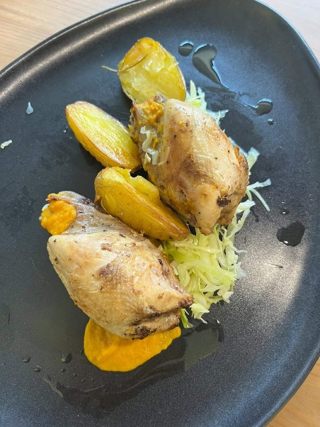
Custo Unitário |  | € 5.04
Coeficiente / Rácio |  | 3
P.V.P. (s/IVA) |  | 15.12
Food Cost % |  | 33.33
Iva 23 % |  | € 3.48
P.V.P. final |  | € 18.60

Elaborado Por: | André Martinez e Diogo Moderno

